关系图
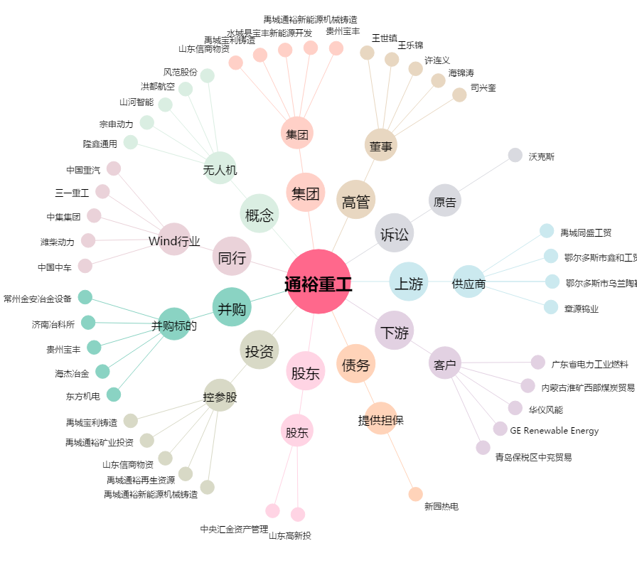
通裕重工[300185.SZ] - 关系概览图

